Jeux de données
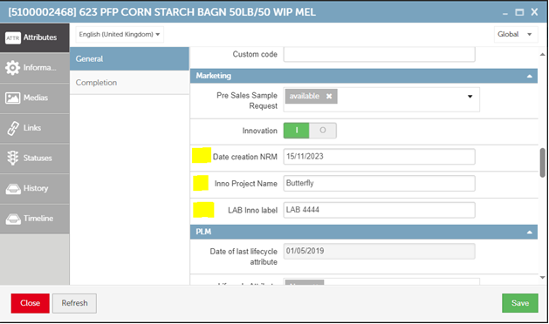
Utiliser les requêtes sur les produits 13857 et 13856 pour récupérer les valeurs des 4 champs à mapper : | https://roquette-preprod.maps-system.com/v2/objects/13857?field=251,252,255,254
 | https://roquette-preprod.maps-system.com/v2/objects/13856?field=251,252,255,254
Modifier les valeurs sur le PIM directement via l'interface afin de tester les différents cas : | Boolean : Vrai / Faux / Null
 | Date valide / Null / "" / 0000-00-00
 | String : Valuer ou NULL

